Rúbrica
 | Retroalimentación | Color |  |  |  |  | Modelo de retroalimentación de Hattie y Timperley (2007).
 | Feed up |  | ¿Qué nivel de logro se esperaba? |  | ¿Hacia dónde vamos?
 | Feed back |  | ¿Qué nivel de logro has alcanzado? |  | ¿Dónde estamos ahora?
 | Feed forward |  | ¿Cómo puedes mejorar tu nivel de logro? |  | ¿Cómo seguimos avanzando?
Fuente: | Martínez, Fernando & Vargas, Laura. (2014). Retroalimentación formativa para estudiantes de educación a distancia. RIED. Revista Iberoamericana de Educación a Distancia. 17. 10.5944/ried.17.2.12684.

Competencias | Categoría | RETROALIMENTACIÓN
 |  | Sobresaliente (3 puntos) | Suficiente (2 puntos) | En desarrollo (1 puntos) | Insatisfactorio (0 puntos) |  |  | Consignar puntajes según rúbrica del PA.
 | Puntos | 3 | 2 | 1 | 0 |  |  | Diseñar la retroalimentación según criterios y niveles.
2. Aprendizaje Experiencial y Colaborativo Construye conocimiento a partir de la experiencia directa e indirecta desarrollada o adquirida mediante el trabajo colaborativo con o sin el uso de las tecnologías de la información y la comunicación (TIC), siendo parte de redes y comunidades multidisciplinarias. | 2.1 Construcción de saberes a partir de la experiencia propia y ajena | Primer Criterio: Construcción de saberes a partir de la experiencia propia y ajena Nivel logrado: Sobresaliente (3 puntos). Retroalimentación: ¡Felicitaciones! Explicaron la información propia y ajena, y la contextualizaron con la tarea (Proyecto), cumpliendo cabalmente con todos los cuadrantes de la malla receptora. Además, presentaron las mejoras del prototipo luego del proceso de testeo. Para mantener o superar el nivel de logro esperado, les sugiero realizar un segundo testeo, para ello pueden probar con una técnica diferente de prototipado, en el siguiente video se muestran algunas: https://www.youtube.com/watch?v=UbCOXN7672I | Primer Criterio: Construcción de saberes a partir de la experiencia propia y ajena Nivel logrado: Suficiente (2 puntos). Retroalimentación: Explicaron la información propia y ajena; sin embargo, olvidaron contextualizarla con la tarea (Proyecto), cumpliendo parcialmente con los cuadrantes de la malla receptora. Para mejorar vuestro nivel de desempeño es importante que la información recabada del testeo se ve reflejado en las mejoras del prototipo. Se recomienda visualizar el siguiente video sobre el proceso de validación o testeo: https://www.youtube.com/watch?v=1_q9bVN8ZQo | Primer Criterio: Construcción de saberes a partir de la experiencia propia y ajena Nivel logrado: En desarrollo (1 punto). Retroalimentación: Explicaron la información propia mas no la de los usuarios, asimismo faltó contextualizarla con la tarea (Proyecto), mostrando información no realacionada con las necesidades de los usuarios en la malla receptora. Por lo que las mejoras del prototipo no atienden los dolores de los usuarios o el prototipo mejorado se basa únicamente en la experiencia propia. Pueden mejorar el nivel logrado profundizando los aprendizajes sobre la malla receptora, se recomiena visualiar el siguiente video: https://youtu.be/q-ZLu_P8oP4 | Primer Criterio: Construcción de saberes a partir de la experiencia propia y ajena Nivel logrado: Insatisfactorio (0 puntos). Retroalimentación: No organizaron la información propia y ajena; asimismo, faltó contextualizarla con la tarea (Proyecto), mostrando información no realacionada con las necesidades de los usuarios en la malla receptora. Por lo que las mejoras del prototipo no atienden los dolores de los usuarios o el prototipo mejorado no se fundamenta en el proceso de testeo. Para alcanzar el nivel de logro esperado se recomienda profundizar en los aprendizajes sobre la malla receptora, para ello les recomiendo visualiar el siguiente video: https://youtu.be/q-ZLu_P8oP4 | 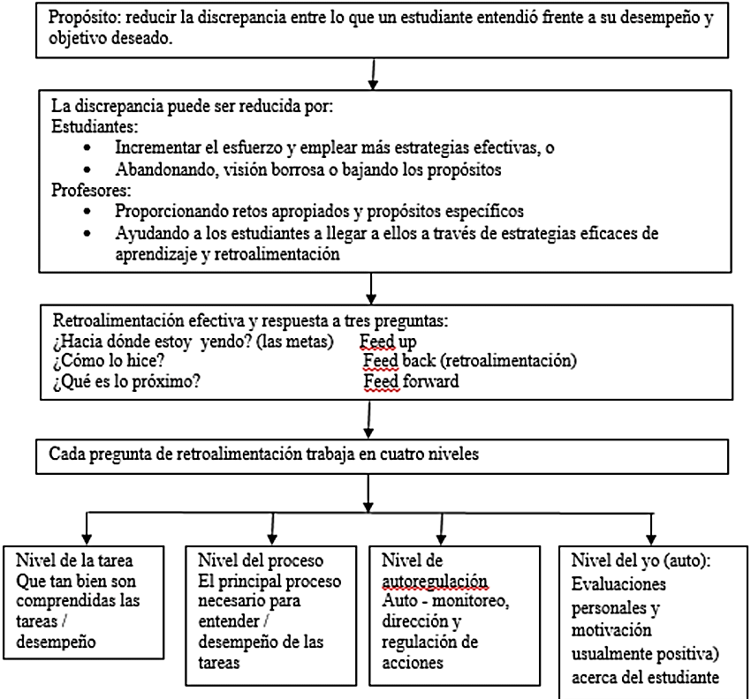
 | 2.2 Construcción de saberes a partir del trabajo colaborativo y multidisciplinario | Segundo Criterio: Construcción de saberes a partir del trabajo colaborativo y multidisciplinario Nivel logrado: Sobresaliente (3 puntos). Retroalimentación: ¡Qué bien lo han hecho! Trabajaron de forma colaborativa. Además, indican un plan de aprendizaje pre-prototipado muy detallado, que incluye preguntas que su prototipo espera responder y también métricas adecuadas para el testeo del prototipo. Haz click en el siguiente enlace: https://view.genial.ly/63434a9c81037b0018a31dad/interactive-content-prototipado-design-thinking | Segundo Criterio: Construcción de saberes a partir del trabajo colaborativo y multidisciplinario Nivel logrado: Suficiente (2 puntos). Retroalimentación: Trabajaron de forma colaborativa. Además, no queda muy claro lo que se quería aprender mediante el prototipo, y establecieron algunas de las métricas clave que se esperaban del testeo para determinar que la idea funciona bien. Haz click en el siguiente enlace: https://view.genial.ly/63434a9c81037b0018a31dad/interactive-content-prototipado-design-thinking | Segundo Criterio: Construcción de saberes a partir del trabajo colaborativo y multidisciplinario Nivel logrado: En desarrollo (1 punto). Retroalimentación: Trabajaron parcialmente de forma colaborativa, se verifica que algunos de sus integrantes salieron del equipo. No muestran un plan de aprendizaje pre-operativo coherente ni detallado, y tampoco las métricas claves que se esperan son las apropiadas para verificar que el correcto testeo del prototipo. No queda claro lo que estás buscando aprender ni cómo lo esperas medir. Haz click en el siguiente enlace: https://view.genial.ly/63434a9c81037b0018a31dad/interactive-content-prototipado-design-thinking | Segundo Criterio: Construcción de saberes a partir del trabajo colaborativo y multidisciplinario Nivel logrado: Insatisfactorio (0 puntos). Retroalimentación: No trabajaron en forma colaborativa. No elaboraron las preguntas para el plan de pre-prototipado y tampoco realizaron las métricas para dichas preguntas, de tal manera que los resultados del testeo serán irrelevantes para su aprendizaje. En su caso, no definiste qué querías aprender en concreto con el prototipo que elaboraste. Haz click en el siguiente enlace: https://innokabi.com/prototipado-y-experimentos/
6. Mentalidad Emprendedora Muestra iniciativa, capacidad de innovación, liderazgo, creatividad e interés por crear valor en todo proyecto o actividad que emprende. | 6.1 Liderazgo | Tercer Criterio: Liderazgo Nivel logrado: Sobresaliente (3 puntos). Retroalimentación: Estupendo, identificaron metas comunes en vuestro equipo e iniciaron el proceso de autodescubrimiento de fortalezas y debilidades para solucionar la problemática elegida, mostrando de esta forma que su propuesta de valor es diferenciadora frente a otras soluciones, lo cual consolida su liderazgo. | Tercer Criterio: Liderazgo Nivel logrado: Suficiente (2 puntos). Retroalimentación: Identificaron algunas metas comunes en vuestro equipo e iniciaron el proceso de autodescubrimiento de sus potencialidades, completando todos los cuadrantes del canvas de la propuesta de valor; sin embargo, no queda claro o no se comunica efectivamente ¿Cuales son aquellos aliviadores de dolores y beneficios esperados de sus clientes que otras soluciones no las tienen? | Tercer Criterio: Liderazgo Nivel logrado: En desarrollo (1 punto). Retroalimentación: Identificaron algunas metas comunes en vuestro equipo e iniciaron el proceso de autodescubrimiento de sus potencialidades, completando parcialmente los cuadrantes del canvas de la propuesta de valor; además, no precisan aquellos aspectos diferenciadores de su propuesta frente a otras soluciones. | Tercer Criterio: Liderazgo Nivel logrado: Insatisfactorio (0 puntos). Retroalimentación: No identificaron metas comunes en vuestro equipo, tampoco iniciaron el proceso de autodescubrimiento de sus potencialidades; es decir, no completaron los cuadrantes del canvas de la propuesta de valor, tampoco identificaron aquellas fortalezas de su propuesta que los diferencie de otras soluciones.
 | 6.2 Innovación y creatividad | Cuarto Criterio: Innovación y creatividad Nivel logrado: Sobresaliente (3 puntos). Retroalimentación: Espectacular, muestran en forma muy detallada y creativa el funcionamiento de su prototipo utilizando algunas de las técnicas de prototipado (App, storyboard, mock up, maqueta, etc.) y adjuntan evidencia del funcionamiento del prototipo frente a los usuarios reales (fotografías, vídeos, etc.). Dicha solución se expresa en forma creativa e innovadora como solución al problema de los usuarios. Se recomienda ver el siguiente vídeo: https://youtu.be/hfaPYV-yYls | Cuarto Criterio: Innovación y creatividad Nivel logrado: Suficiente (2 puntos). Retroalimentación: Muestran a sus usuarios cómo funciona su prototipo, utilizando alguna de las técnicas de prototipado (App, stroyboard, mock up, maqueta, etc.) y adjuntan evidencia del funcionamiento del prototipo (fotografías, vídeos, etc.). Sin embargo, la solución propuesta en forma de prototipo muestra algunas oportunidades de mejora pero no llega a ser una solución creativa, sino mas bien conservadora. Se recomienda ver el siguiente vídeo: https://youtu.be/hfaPYV-yYls | Cuarto Criterio: Innovación y creatividad Nivel logrado: En desarrollo (1 punto). Retroalimentación: Muestran a sus usuarios cómo funciona su prototipo, utilizando alguna de las técnicas de prototipado (App, stroyboard, mock up, maqueta, etc.) pero no adjuntan evidencia del funcionamiento del prototipo (fotografías, vídeos, etc.). La solución propuesta en forma de prototipo muestra algunas oportunidades de mejora pero no responde a las necesidades y es muy conservadora. Observa el siguiente vídeo: https://youtu.be/UK6E761ErXE | Cuarto Criterio: Innovación y creatividad Nivel logrado: Insatisfactorio (0 puntos). Retroalimentación: No muestran a sus usuarios cómo funciona su prototipo, utilizando alguna de las técnicas de prototipado (App, stroyboard, mock up, maqueta, etc.) y tampoco adjuntan evidencia del funcionamiento del prototipo (fotografías, vídeos, etc.). La solución propuesta en forma de prototipo no acoge las oportunidades de mejora y tampoco representan soluciones creativas e innovadoras para el usuario como propuesta de solución a sus problemas. Necesitas reflexionar sobre el siguiente vídeo: https://youtu.be/gVcRumkoPLg
 | 6.3 Iniciativa e interés en emprender proyectos o actividades | Quinto Criterio: Iniciativa e interés en emprender proyectos o actividades. Nivel logrado: Sobresaliente (3 puntos). Retroalimentación: Excelente, identificaron un proyecto que los motiva, proponiendo algunas estrategias de diseño; por consiguiente, la solución propuesta atiende a la problemática. Además, se justifica que es deseable por los usuarios, factible técnicamente y viable económicamente. Tiene por tanto excelentes probabilidades de éxito. Se recomienda revisar el siguiente enlace: https://bit.ly/3fHNjKS | Quinto Criterio: Iniciativa e interés en emprender proyectos o actividades. Nivel logrado: Suficiente (2 puntos). Retroalimentación: Identificaron un proyecto, proponiendo algunas estrategias de diseño. Es decir, la solución propuesta atiende a la problemática, pero justifican parcialmente que sea deseable por los usuarios, factible técnicamente y viable económicamente. Se recomienda revisar el siguiente enlace: https://bit.ly/3fHNjKS | Quinto Criterio: Iniciativa e interés en emprender proyectos o actividades. Nivel logrado: En desarrollo (1 punto). Retroalimentación: Describieron actividades que involucran tareas de mejora; sin proponer estrategias para el diseño. Es decir, la solución aporta a la problemática que elegieron, pero no justifican que sea deseable por los usuarios, factible técnicamente y viable económicamente. Se recomienda revisar el siguiente enlace: https://bit.ly/3fHNjKS | Quinto Criterio: Iniciativa e interés en emprender proyectos o actividades. Nivel logrado: Insatisfactorio (0 puntos). Retroalimentación: No identificaron actividades que involucran mejora. Es decir, la solución que han planteado, no atiende a la problemática que eligieron. Es importante que a lo largo del proceso de diseño, no pierdan de vista el para qué están diseñando. Para justificar la propuesta, es importante garantizar que el proyecto sea éxitoso, para ello revise el siguiente enlace: https://bit.ly/3fHNjKS

